Tarefa 1
 | Comentário
1. Por que as práticas de design de teste não podem ser aplicadas imediatamente após o recebimento dos requisitos?
Não podem ser aplicadas imediatamente porque é necessário primeiro revisar, compreender e, se necessário, esclarecer esses requisitos para garantir que estejam corretos antes de criar os casos de teste. Exemplo: Requisitos não claros podem levar a mal-entendidos no desenvolvimento de testes, e alterações frequentes podem invalidar os testes criados prematuramente. É necessário um período de análise e refinamento para garantir a precisão e estabilidade dos requisitos antes de iniciar o design de testes.
2. Em que situações as classes de equivalência e os valores-limite podem existir separadamente? Explique sua resposta e dê exemplos.
Classes de equivalência agrupam dados tratados de forma similar, enquanto valores-limite testam os extremos dos intervalos de entrada. - Classes de Equivalência sem Valores-Limite: Situação: Dados categóricos sem intervalos contínuos. Exemplo: Seleção de cores ('Vermelho', 'Azul', 'Verde'). - Valores-Limite sem Classes de Equivalência: Situação: Dados numéricos onde apenas os extremos são relevantes. Exemplo: Campo de pontuação que vai de 0 a 10. Testar 0, 10, -1, e 11.
3. O que é equivalência? O que é uma classe de equivalência?
Equivalência: É o conceito de tratar diferentes dados de forma similar porque produzem resultados iguais. Classe de equivalência: É um grupo de entradas que produzem o mesmo resultado, permitindo reduzir o número de casos de teste representando todo o grupo.
4. É possível excluir verificações no meio do intervalo em favor de verificações nos limites dentro do intervalo? Explique sua resposta.
Sim, é possível excluir verificações no meio do intervalo em favor de verificações nos limites dentro do intervalo, especialmente em testes de software. Isso se chama Teste de Valor Limite. Exemplo: Cenário: Um formulário aceita idades de 18 a 65 anos. Testes de Limites: Limite Inferior: Valor válido: 18 Valor inválido: 17 Limite Superior: Valor válido: 65 Valor inválido: 66 Justificativa: Testar os limites (18, 17, 65, 66) é mais eficiente e captura erros potenciais onde as condições mudam de válidas para inválidas, ao invés de testar valores intermediários como 25 ou 40.
5. Imagine que você precise testar um formulário onde cada campo possui um validador. O resultado do trabalho do formulário depende da combinação de dados nos campos. Quais práticas de design de teste devem ser usadas e por quê? Explique sua resposta.
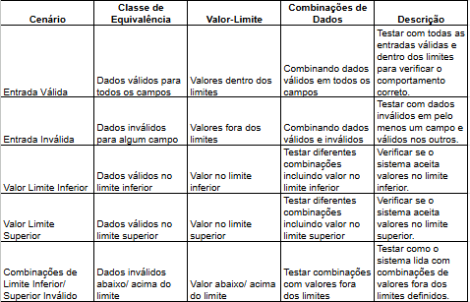 Para realizar os testes, vai ser necessário usar: Classes de Equivalência: Para reduzir o número de testes, identificando grupos de dados válidos e inválidos. Valores-Limite: Para garantir que os limites dos campos são corretamente validados. Testes de Combinação de Dados: Para verificar como diferentes combinações de entradas nos campos afetam o resultado. Tabela de decisões: Essa tabela ajuda a cobrir diferentes cenários de teste, garantindo uma cobertura eficiente dos possíveis estados e combinações de dados do formulário.
6. Explique como você pode otimizar o número de testes ao trabalhar com tabelas de decisão. Explique sua resposta.
Para otimizar o número de testes ao trabalhar com tabelas de decisão: Identifique Condições e Ações: Liste todas as condições possíveis e as ações resultantes. Combine Condições: Agrupe condições que levam a ações semelhantes para reduzir o número de combinações. Simplifique Tabelas: Remova entradas redundantes ou combinações de condições que não afetam o resultado. Exemplo: Se você tem três condições com dois resultados possíveis (Verdadeiro/Falso), isso gera 2^3 = 8 combinações. Se duas condições (A e B) resultam na mesma ação independente da terceira condição (C), você pode combinar essas e testar apenas quatro cenários distintos.
7. Descreva como um checklist difere dos casos de teste. Dê exemplos de onde ambos são usados.
Checklist: Lista de itens a serem verificados para garantir cobertura geral. Exemplo: Verificar se todos os campos obrigatórios de um formulário estão presentes. Casos de Teste: Documentos detalhados que descrevem condições específicas, ações e resultados esperados para testar funcionalidades. Exemplo: Testar o login com uma senha incorreta, verificando se a mensagem de erro correta é exibida.
8. Qual é a maneira correta de fazer um relatório de bug? Quais elementos de um relatório de bug são necessários? Por quê?
Um relatório de bug deve incluir: ID do Bug: Para rastreamento. Título: Descrição breve e clara. Descrição: Detalhes do problema. Passos para Reproduzir: Instruções para replicar o bug. Resultado Esperado: O que deveria acontecer. Resultado Atual: O que realmente acontece. Gravidade: Impacto do bug. Ambiente: Sistema e versão onde o bug foi encontrado. Anexos: Evidências como capturas de tela. Esses elementos ajudam a identificar, entender e resolver o problema de forma eficiente.
9. Quais são as regras para escrever um título de relatório de bug? O que acontece se você criar um título ruim?
Regras para o título de um relatório de bug: Clareza: Seja direto e específico. Conciso: Mantenha-o breve e ao ponto. Descritivo: Inclua o componente afetado e o problema. Consequências de um título ruim: Confusão: Dificulta a compreensão rápida do problema. Atraso: Complica a priorização e resolução do bug.
10. Em que consiste a arquitetura de um aplicativo cliente-servidor? Descreva resumidamente a funcionalidade de cada elemento.
Arquitetura Cliente-Servidor: Cliente: Solicita e recebe dados ou serviços do servidor. Servidor: Processa as solicitações do cliente e fornece dados ou serviços. Rede: Transmite informações entre cliente e servidor. Funcionalidade: Cliente: Interface para o usuário e solicita dados. Servidor: Processa dados e responde às solicitações. Rede: Conecta e comunica cliente e servidor.
11. Descreva as etapas de processamento da solicitação após esta URL ser inserida na barra de endereços do navegador: https://google.com.
Resolução de DNS: O navegador traduz google.com para um endereço IP. Estabelecimento de Conexão: Conecta ao servidor Google via TCP e, para HTTPS, estabelece uma conexão segura (TLS/SSL). Envio da Solicitação: Envia uma solicitação HTTP/HTTPS ao servidor do Google. Processamento do Servidor: O servidor processa a solicitação e gera uma resposta. Recebimento da Resposta: O navegador recebe a resposta e processa o conteúdo. Renderização da Página: Exibe a página no navegador para o usuário.
O que é um cache? Por que é necessário? Qual regra deve ser seguida ao trabalhar com um cache no teste?
Cache é um armazenamento temporário de dados frequentemente acessados para melhorar a velocidade de acesso. Por que é necessário? Ele reduz o tempo de resposta e a carga no servidor, acelerando a performance. Regra no teste: Teste com o cache ativado e desativado para garantir consistência e comportamento correto dos dados.
13. Responda às perguntas sobre os protocolos HTTP e HTTPS: - Qual é a diferença entre HTTP e HTTPS? Quando você não deve usar HTTP? - Quais componentes compõem uma solicitação HTTP: para que cada um serve? - Quais métodos HTTP você conhece? Para que eles servem? Dê exemplos de aplicação de diferentes métodos. - O que é um código de resposta HTTP? Quais códigos existem?
- Diferença entre HTTP e HTTPS: HTTP: Protocolo sem criptografia. HTTPS: Protocolo criptografado com SSL/TLS para segurança. Quando não usar HTTP: Quando segurança e privacidade são essenciais (por exemplo, transações financeiras). - Componentes de uma solicitação HTTP: Método: Ação a ser realizada (e.g., GET, POST). URL: Identifica o recurso solicitado. Cabeçalhos: Informações adicionais (e.g., tipo de conteúdo). Corpo: Dados enviados (e.g., dados de formulário). - Métodos HTTP: GET: Recupera dados (e.g., carregar uma página). POST: Envia dados (e.g., enviar um formulário). PUT: Atualiza dados (e.g., modificar perfil). DELETE: Remove dados (e.g., excluir item). PATCH: Modifica parte dos dados (e.g., atualizar um campo específico). - Códigos de resposta HTTP: 1xx: Informativo. 2xx: Sucesso (e.g., 200 OK). 3xx: Redirecionamento (e.g., 301 Moved Permanently). 4xx: Erro do cliente (e.g., 404 Not Found). 5xx: Erro do servidor (e.g., 500 Internal Server Error).
14. Descreva os componentes que podem compor uma URL. Pelo que ele é responsável?
Uma URL pode conter os seguintes componentes: Esquema: Indica o protocolo (ex.: http, https). Responsável por: Definir o método de comunicação. Host: Nome do servidor (ex.: www.example.com). Responsável por: Localizar o servidor na web. Porta: Número da porta no servidor (opcional, ex.: :80). Responsável por: Especificar a porta de comunicação. Caminho: Localização do recurso no servidor (ex.: /path/to/resource). Responsável por: Identificar o recurso específico. Query: Parâmetros adicionais (ex.: ?key=value). Responsável por: Passar dados extras para a solicitação. Fragmento: Parte específica do recurso (ex.: #section). Responsável por: Navegar para uma seção específica do recurso.
15. Que tipos de aplicativos móveis existem? Qual a diferença de cada um?
Os tipos de aplicativos móveis são: Nativos: Descrição: Desenvolvidos para uma plataforma específica (iOS ou Android). Diferença: Melhor desempenho e acesso completo a recursos do dispositivo, mas desenvolvimento separado para cada plataforma. Híbridos: Descrição: Criados com tecnologias web e embalados em um contêiner nativo. Diferença: Código único para várias plataformas, mas desempenho pode ser inferior ao nativo. Web Apps: Descrição: Acessados através de navegadores web. Diferença: Não precisam de instalação e funcionam em qualquer dispositivo, mas têm acesso limitado a recursos do dispositivo e exigem conexão à internet. Progressive Web Apps (PWAs): Descrição: Web apps com funcionalidades semelhantes aos aplicativos nativos. Diferença: Funcionam offline, podem ser adicionados à tela inicial, e oferecem uma experiência de usuário mais rica.
16. Qual a diferença entre um emulador e um dispositivo real? Descreva resumidamente as desvantagens e vantagens destes ao testar.
Emulador: Vantagens: Custo reduzido, configuração rápida, fácil automação. Desvantagens: Pode não refletir com precisão o desempenho e comportamento real do dispositivo. Dispositivo Real: Vantagens: Testa o comportamento real, inclui interação com hardware e sensores. Desvantagens: Custo mais alto, configuração e manutenção mais complexas.
17. Verifique se há erros no JSON Se houver, anexe a versão correta do arquivo.

Link para a ilustração:
https://practicum-content.s3.us-west-1.amazonaws.com/new-markets/qa-final-project/US/7.1.1.png
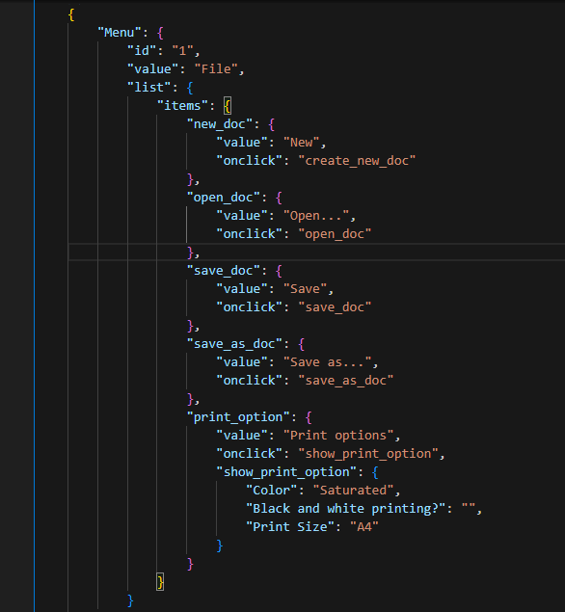 | Eu validei com o tutor, Alexandre Silva, e o código esta correto, sem erros.
18. O que é um banco de dados relacional? Como ele difere de um não relacional?
Banco de Dados Relacional: Armazena dados em tabelas com linhas e colunas, usando SQL para consultas e mantendo relacionamentos entre tabelas através de chaves primárias e estrangeiras. Banco de Dados Não Relacional: Armazena dados em formatos flexíveis, como documentos, grafos ou colunas, e não usa SQL para consultas. Ideal para dados não estruturados ou semi-estruturados. Diferença: Relacionais são estruturados e possuem esquemas rígidos; não relacionais são mais flexíveis e escaláveis para dados variados.
19. Escreva quais tipos de JOIN existem. Qual é a característica de cada um?
INNER JOIN: Retorna apenas registros com correspondência em ambas as tabelas. LEFT JOIN: Retorna todos os registros da tabela da esquerda e os correspondentes da tabela da direita (ou nulos se não houver correspondência). RIGHT JOIN: Retorna todos os registros da tabela da direita e os correspondentes da tabela da esquerda (ou nulos se não houver correspondência). FULL JOIN: Retorna todos os registros quando há correspondência em uma das tabelas; registros sem correspondência são preenchidos com nulos. CROSS JOIN: Retorna o produto cartesiano das duas tabelas, combinando cada registro da tabela da esquerda com cada registro da tabela da direita.
Dados de origem para as tarefas abaixo Você está testando um serviço que entrega comida em 30 minutos. É uma pequena inicialização por enquanto, então você está trabalhando apenas com quatro tabelas: Orders - todos os pedidos entregues ORDERS_ID — ID dos pedidos, int USER_ID—ID dos usuários, int EMPLOYEE_ID — ID dos funcionários, int DELIVERY_TIME — tempo de entrega em minutos, int ITENS — lista de itens, char Users - usuários USER_ID—ID dos usuários, int FULL_NAME — nome completo do usuário, char PHONE — número de telefone do usuário, char ADDRESS — endereço do usuário, char Employees - funcionários EMPLOYEE_ID — ID do funcionário, int FIRST_NAME — primeiro nome do funcionário, char LAST_NAME — sobrenome do funcionário, char PHONE — número de telefone do funcionário, char JOB_ID — ID da especialização, int Jobs - tipos de trabalho no serviço JOB_ID — ID da especialização, int JOB_TYPE — tipo da especialização, char HOURS — número de horas de trabalho por semana, int SALARY — o salário de um funcionário com a especialização fornecida em ---, int

Link para a ilustração:
https://practicum-content.s3.us-west-1.amazonaws.com/new-markets/qa-final-project/US/7.1.1.2.png?etag=ada7cdcd281a6997ea8d44e2b4a69204

20. O serviço de suporte tem recebido muitas reclamações de que encomendas com arroz demoram uma hora a ser entregues, embora o serviço prometa entregar em 30 minutos. Verifique se os entregadores estão realmente atrasados. Selecione todos os pedidos que tenham pelo menos um item, "arroz", e um tempo de entrega superior a 30 minutos. A tabela resultante deve ter IDs de pedido e IDs de entregador. Anexe a solicitação SQL na resposta.
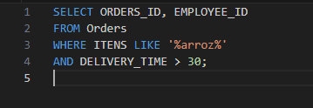
21. O gerente sugeriu adicionar uma nova funcionalidade ao produto: monitoramento que mostra os clientes mais ativos durante todo o tempo de operação da empresa. Certifique-se de que a lista de usuários seja exibida corretamente. Nesta fase de desenvolvimento, basta verificar apenas os IDs dos clientes. Escolha os cinco clientes mais ativos por número de pedidos. Emita o ID de cada usuário e o número de pedidos na tabela resultante. Classifique os dados em ordem decrescente pelo número de pedidos, e selecione os cinco clientes mais ativos. Anexe a solicitação SQL na resposta.
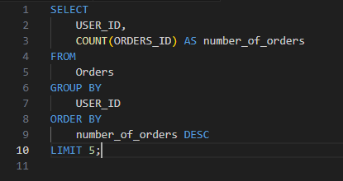
22. Um relatório de bug veio do departamento de contabilidade: os salários dos funcionários foram calculados incorretamente. Descobriu-se que quase todos os erros nos cálculos estavam nas planilhas de cálculo dos gerentes. Faça uma lista de IDs de todos os funcionários que têm "gerente" em sua especialização com um salário de mais de US$ 70.000. Anexe a solicitação SQL na resposta.

23. Examine três situações e responda à pergunta: vale a pena escrever testes automatizados neste caso? Explique sua resposta. 1) O projeto existe há muito tempo e muitos testes manuais foram escritos para ele. 2) O projeto é temporário: dura apenas alguns meses. 3) O projeto é instável: os recursos são frequentemente alterados.
Projeto existente há muito tempo com muitos testes manuais: Vale a pena: Sim. Automatizar pode reduzir o esforço de execução e aumentar a cobertura de testes. Projeto temporário (dura apenas alguns meses): Vale a pena: Não necessariamente. O custo de automatização pode superar os benefícios em um projeto de curta duração. Projeto instável (recursos frequentemente alterados): Vale a pena: Não necessariamente. A automação pode ser cara e difícil de manter com mudanças frequentes.

Tarefa 2 artefatos
Mapa Mental - Sprint Final | link de acesso
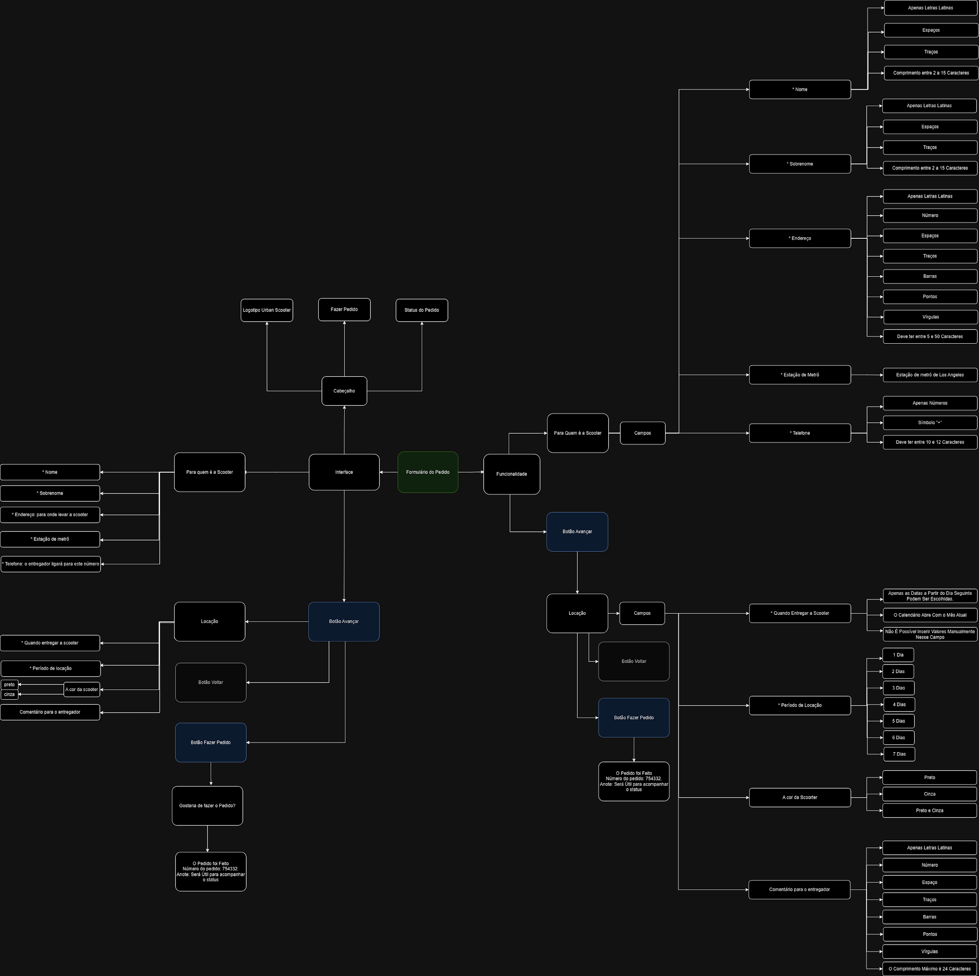
 | https://drive.google.com/file/d/1jGHN7-4xRM6nhzVvvAkhpEQb0g89rVKi/view?usp=sharing

